調査票（上水道）
多賀城市上下水道事業における官民連携方式（ウォーターPPP） |  |  |  |  |  |  |  |  |  |  |  |  |  |  | 〇
に関するアンケート調査票（上水道） |  |  |  |  |  |  |  |  |  |  |  |  |  |  | ×
先日は本市の下水道事業における官民連携方式に関するアンケート調査にご協力いただき誠にありがとうございます。下水道事業におけるアンケート調査及び市内部の調整結果を受け、当市では、今後の維持管理および改築の更なる効率化、経営の改善のため、上下水道一体でのウォーターPPPの導入を視野に入れています。 このアンケートは、ウォーターPPP等の官民連携方式について、想定スキーム(目的を遂行するための枠組み、構想)に対する民間企業の皆さまの参入意欲やご意見等を把握し、本市のウォーターPPPのスキーム検討に活用することを目的としています。 本アンケートは上下水道一体でのウォーターPPP導入を想定しているため、「調査票（上水道）」及び「調査票（下水道）」への回答をお願いいたします。前回実施（2025年8月～9月）の下水道事業アンケートに回答いただいた企業様は、設問6-4をご回答いただき、前回回答内容から変更がある場合には「調査票（下水道）」に変更箇所のみ回答をお願いいたします。回答に変更がない場合には改めてご回答いただく必要はございません。 お忙しいところ大変恐縮ですが、アンケートにご協力をいただきますようよろしくお願い申し上げます。

【アンケート記入担当者及び連絡先】
貴社名
部署名
ご住所
ご担当者名
ご連絡先 | TEL
 | E-Mail

＜留意事項＞
・本調査は、今後の多賀城市におけるウォーターPPPの導入の可能性を含め、いかなる発注、計画等が行われることを保証するものではありません。 ・この調査での回答内容は、何ら法的拘束力を持つものではありません。あくまで記入時点での意見として承ります。 ・ご回答いただいた個人情報は非公開とし、取扱いには十分注意し、多賀城市上下水道事業へのウォーターPPP導入に関する検討以外の使用はいたしません。 ・回答内容については個人または法人が特定されない形で公表する場合があります。ただしその場合でも、提案にかかわる部分、競争性に関係する部分等、今後の検討や事業化に影響がある部分は非公開とします。 ・本調査の回答にかかる費用等は事業者様のご負担とします。 ・本件調査については、本市は株式会社NJSに業務を委託しており、同社が問い合わせについて対応する場合があります。 ・回答の意図を明確化する目的で、別途インタビュー（文書照会含む）を実施させていただく場合がございますので、その場合にはご協力のほどお願いします。

アンケート回答のご提出方法
令和8年2月27日（金）17:30までに、記入したExcel ファイルを（変換等せずにそのままの形式で）
以下のメールアドレスあてに返送お願いします。
E-mailアドレス tagajyou_gesui@njs.co.jp
株式会社NJS 仙台事務所 ウォーターPPP担当あて
※メールの件名に、「ウォーターPPPアンケート回答（●●社）」と記載ください。

 |  |  |  | ＜本アンケートに関する問い合わせ先＞
 |  |  |  | 多賀城市 上下水道部 施設整備課 下水道施設係
 |  |  |  | 〒985-0873 多賀城市中央二丁目25番7号
 |  |  |  | TEL：022-368-3144 FAX：022-368-3125
 |  |  |  | E-Mail：shisetsu@city.tagajo.miyagi.jp

 |  |  |  | 株式会社NJS 仙台事務所（担当：及田、舘野）（本業務受託企業）
 |  |  |  | 〒980-0802 宮城県仙台市青葉区二日町9番7号
 |  |  |  | TEL：022-266-2821 FAX：022-266-2824
 |  |  |  | E-Mail：tagajyou_gesui@njs.co.jp
 |  |  |  | ※問い合わせ時には、双方にご連絡いただければ迅速な対応が可能となります。
・水色塗りの箇所に記入ください

※ウォーターPPPの制度概要については、下記をご参照ください。
・ウォーターPPPの概要（内閣府ホームページ）
https://www8.cao.go.jp/pfi/actionplan/pdf/water_gaiyou.pdf
・官民連携（PPP／ＰＦＩ）の活用（国土交通省ホームページ）
https://www.mlit.go.jp/mizukokudo/sewerage/mizukokudo_sewerage_tk_000585.html

1．参入意向について
1-1.多賀城市が上下水道事業を対象としたウォーターPPP等を導入する場合、参入または参入を検討したいと思いますか。本市の事業概要資料を確認した上で、該当する箇所に〇を記入してください。
 | 参入または参入検討をしたいと思う
 | 参入または参入検討をしたいとは思わない
 | 現時点では不明
 | その他（ ）

1-2.貴社で対応可能な水道事業の業務領域について、該当箇所に〇を記入してください。参考として、下水道事業で想定される業務範囲を右表に示します。下水道事業の業務範囲は現時点の想定範囲であり変わる可能性があること、並びに、下水道事業とバンドリングする想定でご回答ください。 |  |  |  |  |  |  |  |  |  |  | （参考）下水道事業で想定される業務範囲
業務領域 |  |  |  | 対応可否 |  | 備考

計画 ・設計 ・施工監理 | 配水施設設計・積算・施工監理
 | 管路設計・積算・施工監理
 | アセットマネジメント
 | コンストラクションマネジメント
 | その他各種計画業務策定（認可作成、施設整備計画等）
改築工事 | 配水池等施設 | 土木
 |  | 建築
 |  | 機械
 |  | 電気
 | 管路
施設維持管理 ・点検調査 | 配水施設
 | 管路（漏水待機・修繕、点検、断水立会い） ※減圧弁、水管橋を含む
 | 水質検査（法定水質検査を含む）
 | 給水装置（給水装置検査、量水器管理、 市民対応等）
営業業務 | 給水契約・窓口
 | 検針・メーター管理
 | 料金調定・収納管理
 | 広報活動
 | 職員研修
 | 事業管理（マニュアル見直し、資産管理、 台帳の整備・管理(GIS)、占用物件更新等）
その他 | 災害・緊急時対応
 | ユーティリティ調達・管理

1-3.上記業務領域のほか、貴社で対応可能な業務領域があればご記入ください。（例：統括管理業務等）

2．希望する業務、対応方法及び実績
設問1-2で示した業務のうち、特にご意見を伺いたい業務を以下に挙げました。「①本事業で希望する業務（ウォーターPPPに含めてほしい業務/含めても問題ない業務）」、「②対応方法」、「③類似業務実績」について、該当する箇所に「〇」をご記入ください。また、本事業で希望する業務を選んだ理由・選ばなかった理由・今回のアンケートでは回答できない場合はその理由を「④選択した理由など」にご記入ください。アンケートは管路施設（2-1）、配水施設に関する業務（2-2）についてそれぞれ回答してください。各業務の定義や想定数量（過去の実績から算出）は事業概要をご確認ください。

2-1.【管路施設に関する業務】
維持管理 レベル | 業務区分 |  |  | ①本事業で希望する業務（ウォーターPPPに含めてほしい/含めても問題ない業務） |  | ②対応方法 |  | ③類似業務実績 （1年以上） |  | ④選択した理由など （自由記述）

 |  |  |  |  |  | 自社で対応 | 応募グループで対応 | 多賀城市 | 多賀城市以外

- | 統括管理業務
日常的 業務 | 住民対応業務 | 住民窓口（給排水窓口業務も含む)
 |  | 住民等通報後の現場確認及び対応判断
 |  | 緊急清掃
 |  | 緊急修繕
 |  | 他工事立会等
計画的 業務 | 問題解決業務 | 無収水対策（漏水調査等）
 |  | 水圧の適正化対策
 | 計画的 業務 | 水質検査（法定水質検査を含む）
 |  | 点検・調査業務
 |  | 定期清掃業務
 |  | 計画修繕業務
 |  | 給水装置関連業務（検査を含む）
災害対応業務 |  | 被災状況把握業務
 |  | 緊急措置対応業務
レベル3.5 | 更新計画策定・更新(改築）業務 | 更新計画(アセットマネジメント計画）策定業務
 |  | コンストラクション・マネジメント
 |  | 改築設計業務
 |  | 改築積算業務
 |  | 改築工事
2-2.【配水施設に関する業務】
維持管理レベル | 業務区分 |  |  | ①本事業で希望する業務（ウォーターPPPに含めてほしい/含めても問題ない業務） |  | ②対応方法 |  | ③類似業務実績 （1年以上） |  | ④選択した理由など （自由記述） | ウォーターPPPガイドライン2.0版(案)P35 |  |  | 利府町要求水準書より
 |  |  |  |  |  |  |  |  |  |  | 適切な事業実施に向けて、レベル3.5 の全体（対象施設の維持管理、更新計画案作成、更新（改築）等）を統括的に管理する人材が必要・重要であり、この人材に要求する能力、経験、実績、資格等について、入札・公募の条件として設定し、募集要項等で明確に規定して提示することが必要である。 |  |  | 統括管理責任者は、事業期間にわたる個別業務の一元的な総括管理を行うとともに個別業務の全業務の内容を理解し、町との窓口となり、現場で生じる各種課題や町からの求めに対し、相応かつ迅速な意思決定を行うものとする。
 |  |  |  |  |  | 自社で対応 | 応募グループで対応 | 多賀城市 | 多賀城市以外

 |  |  |  |  |  |  |  |  |  |  | ウォーターPPPガイドライン2.0版(案)P109
- | 統括管理業務 |  |  |  |  |  |  |  |  |  | レベル3.5 は、維持管理と更新を一体的に最適化するための方式であるため、統括的な管理者を設置することが望ましい。統括的な管理者を設置する際は、求める要件（能力、経験、実績、資格、また、要求水準等）に応じた費用計上が必要である。一般的な費用計上方法は、標準歩掛、見積もり、過去の実績等を活用する方法の3 パターンの方法が考えられ、計上における留意点・ポイントは、図表 7 27 27 を参考にされたい。なお、費用計上の際には、方法の比較衡量や根拠とする基準、マニュアル等の選択も含め、必要十分な情報開示に基づく官民対話を繰り返し、官民の認識をすり合わせておくことが重要である。
レベル1 | 運転監視操作業務
 | 保守点検業務
 | 軽易な修理造作
 | 小規模修繕
 | 水質管理（法定水質検査含む）
 | 防火・清掃業務 |  |  |  |  |  |  |  |  |  | 項 目 | 業務範囲
 | 災害対応業務 | 被災状況把握業務 |  |  |  |  |  |  |  |  | レベル1 | 水質管理、施設の運転操作及び保守点検の性能発注
 |  | 緊急措置対応業務 |  |  |  |  |  |  |  |  | レベル2 | レベル1に加え、ユーティリティの調達及び管理を含めた性能発注
レベル2 | 物品等の調達及び管理に関する業務 | 備消耗品・燃料調達業務 |  |  |  |  |  |  |  |  | レベル2.5 | レベル2に加え、一件当たりの金額が一定額以下の修繕等を含めた性能発注
 |  | 電気、通信費等の公共料金支払業務 |  |  |  |  |  |  |  |  | レベル3 | レベル2に加え、資本的支出に該当しない下水道施設の修繕計画の策定・実施までを含めた性能発注
レベル2.5～レベル3 | 修繕計画案作成業務 |  |  |  |  |  |  |  |  |  | 委託レベルの概念図（レベル3以上）
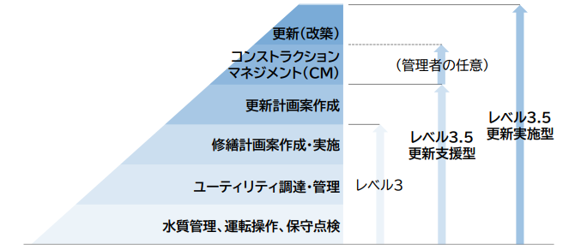
 | 修繕業務（分解を伴う）
レベル3.5 | 更新計画策定・更新(改築）業務 | 更新計画(アセットマネジメント計画）策定業務
 |  | コンストラクション・マネジメント
 |  | 改築実施設計業務
 |  | 改築積算業務
 |  | 改築工事 | 土木・建築※
 |  |  | 機械
 |  |  | 電気
※工事対象は設備の改築に伴う建屋の新設についても含む。

2-3.対象業務について、本市では上記業務に加えて経営戦略支援業務及び料金改定支援業務を対象としたいと考えています。対応の可否及び懸念点や市に配慮を望む事項があれば理由と合わせてご記入ください。
対応可否 |  |  |  | 対象業務に対する懸念点や配慮を望む事項とその理由 |  |  |  |  |  |  |  |  | 出典：下水道分野におけるウォーターPPPガイドライン第2.0版
自社で対応
応募グループで対応
対応不可

2-4.対象業務について、懸念点や市に配慮を望む事項があれば、理由と合わせてご記入ください。
対象業務に対する懸念点や配慮を望む事項 |  |  |  | その理由

3．希望する対象施設
3-1.ウォーターPPPへ参入する場合に、貴社が希望する施設についてお答えください。（複数回答可）
施設区分 |  |  | 概要 |  | 本事業で希望する施設（ウォーターPPPに含めてほしい/含めても問題ない施設）
 |  |  |  |  | 希望する施設に〇を記入 |  | 選択した理由、要望など （自由記述）
管路施設 |  |  | 管路延長 約231 km
配水池 |  |  | 6箇所

3-2.ウォーターPPPの検討対象施設には、前項のように、大きくは①管路施設と、②配水施設の2つのカテゴリがあります。これらについて、一体的に実施することについて、貴社のお考えにあてはまるものに○をつけ、最短で参画可能と考える時期を選択ください。また、追加・除外を希望する業務があれば、その内容と理由を自由に記述ください。（下水道事業では、管路施設・ポンプ場等施設を一体的に実施する方針です）
貴社が希望する施設の組み合わせ 該当する項目に〇を記入 |  |  |  |  | 参画可能時期 |  | 選択した理由、要望 追加・除外を希望する業務など
 | ①管路施設、②配水施設を一体的にウォーターPPPに含める方がよい
 | ①管路施設のみウォーターPPPとする方がよい
 | ②配水施設のみウォーターPPPとする方がよい
 | ①管路施設と②配水施設とをそれぞれ個別にウォーターPPPにする方がよい
 | どちらとも言えない（わからない）

3-3.対象施設について、懸念点や市に配慮を望む事項があれば、理由と合わせてご記入ください。
対象施設に対する懸念点や配慮を望む事項 |  |  |  | その理由

4．希望する体制及び方式
4-1.ウォーターPPPへ参入する場合に、貴社が想定している（可能性がある）体制についてお答えください。（複数回答可）
貴社が想定している（可能性がある）体制 該当する項目に〇を記入 |  |  |  |  | 選択した理由、ご意見、参加意欲向上のための要望、課題等（自由記述）
 | 単独で参入（貴社が全業務を担当）
 | 応募グループの代表者として参入
 | 応募グループの構成員として参入
 | 応募グループの下請け企業として参入

4-2.多賀城市上下水道事業がウォーターPPP等を導入すると仮定した場合、貴社が希望する官民連携事業方式（更新支援型か更新実施型）について回答してください。（複数回答可）
貴社が希望する事業方式 該当する項目に〇を記入 |  |  |  | 選択した理由、ご意見、参加意欲向上のための要望、課題等（自由記述）
 | 更新支援型（CM方式有り）
 | 更新支援型（CM方式無し）
 | 更新実施型

4-3.多賀城市上下水道事業がウォーターPPP等を導入すると仮定した場合、貴社が希望する官民連携事業方式（上下水道事業のバンドリングの有無、営業業務の有無）について回答してください。（複数回答可）
貴社が希望する事業方式 該当する項目に〇を記入 |  |  |  | 選択した理由、ご意見、参加意欲向上のための要望、課題等（自由記述）
 | 上下一体 ウォーターPPP L3.5（営業業務含む）
 | 上下一体 ウォーターPPP L3.5（営業業務含まない）
 | 下水道事業のみ ウォーターPPP L3.5（営業業務含む）
 | 下水道事業のみ ウォーターPPP L3.5（営業業務含まない）
 | その他（ ）

4-4.多賀城市上下水道事業がウォーターPPP等を導入すると仮定した場合、第三者委託業務（給水装置関連業務）を含めることを考えています。貴社のお考えを回答してください。
該当する項目に〇を記入 |  |  |  | 選択した理由、ご意見、参加意欲向上のための要望、課題等（自由記述）
 | 第三者委託業務を含めることに賛成である
 | 第三者委託業務を含めることに反対である
 | どちらとも言えない（わからない）

4-5.更新実施型とする場合、各年度の更新工事規模を交付金の内示を上限額として縮小するスキームを採用する可能性があります。本スキームを採用した場合の課題や意見等をご回答ください

5．ウォーターPPPに関する課題・ご意見等
5-1.多賀城市上下水道事業がウォーターPPPを導入する場合、貴社の参入または参入の検討における懸念点や不安点についてお答えください。（複数回答可） ※設問1で「参入または参入検討をしたいとは思わない」を選択した場合でも、該当する課題等があれば、ご回答ください。
...

調査票（下水道）
...
 |  |  |  | 委託業務に関する概念図と参考事例（下水道））
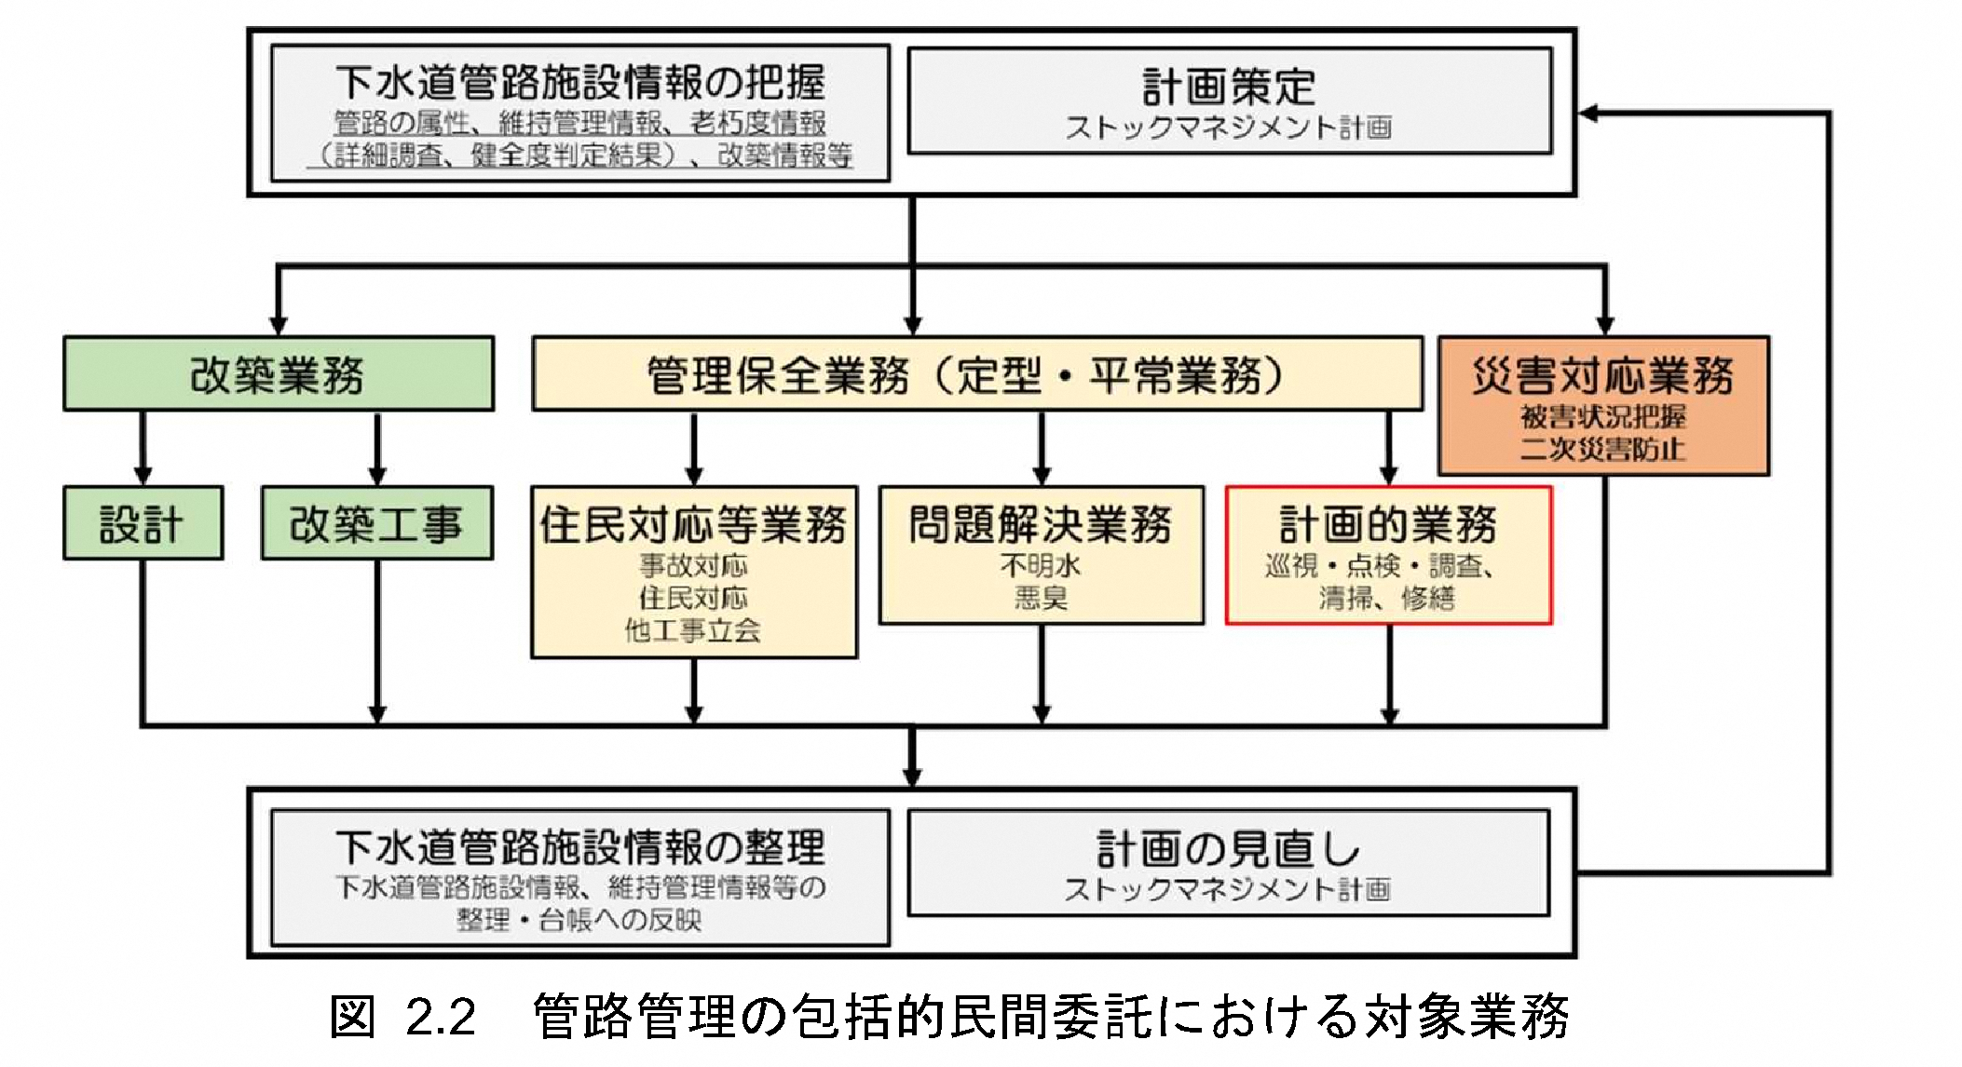
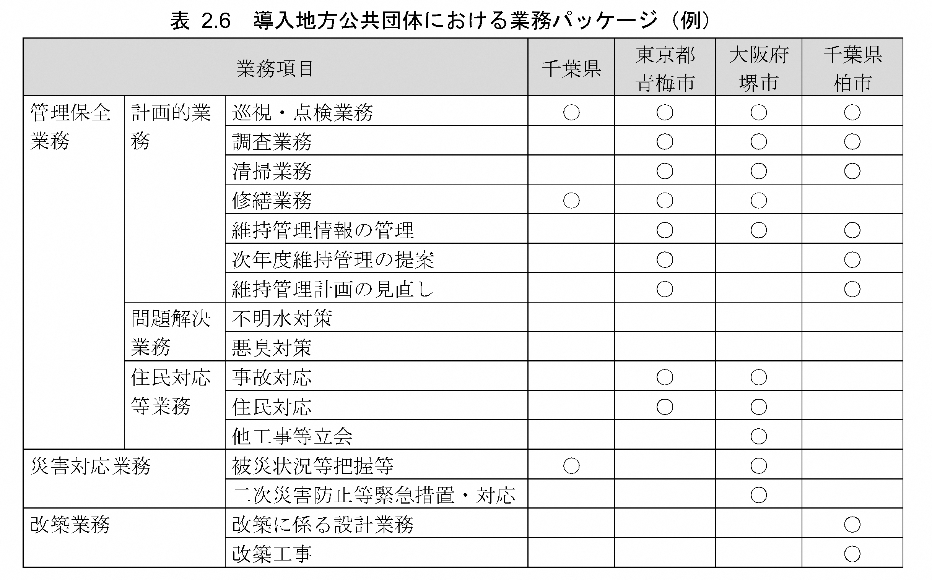
...
③類似業務実績 |  | ④選択した理由など （自由記述）

多賀城市 | 多賀城市以外
...
 |  |  | 出典：下水道管路施設の管理業務における包括的民間委託導入ガイドライン（R2.3）
...
③類似業務実績 |  | ④選択した理由など （自由記述） | ウォーターPPPガイドライン2.0版(案)P35 |  | 利府町要求水準書より
 |  |  | 適切な事業実施に向けて、レベル3.5 の全体（対象施設の維持管理、更新計画案作成、更新（改築）等）を統括的に管理する人材が必要・重要であり、この人材に要求する能力、経験、実績、資格等について、入札・公募の条件として設定し、募集要項等で明確に規定して提示することが必要である。 |  | 統括管理責任者は、事業期間にわたる個別業務の一元的な総括管理を行うとともに個別業務の全業務の内容を理解し、町との窓口となり、現場で生じる各種課題や町からの求めに対し、相応かつ迅速な意思決定を行うものとする。
多賀城市 | 多賀城市以外

 |  |  | ウォーターPPPガイドライン2.0版(案)P109
 |  |  | レベル3.5 は、維持管理と更新を一体的に最適化するための方式であるため、統括的な管理者を設置することが望ましい。統括的な管理者を設置する際は、求める要件（能力、経験、実績、資格、また、要求水準等）に応じた費用計上が必要である。一般的な費用計上方法は、標準歩掛、見積もり、過去の実績等を活用する方法の3 パターンの方法が考えられ、計上における留意点・ポイントは、図表 7 27 27 を参考にされたい。なお、費用計上の際には、方法の比較衡量や根拠とする基準、マニュアル等の選択も含め、必要十分な情報開示に基づく官民対話を繰り返し、官民の認識をすり合わせておくことが重要である。
...

